Figura 1.1.
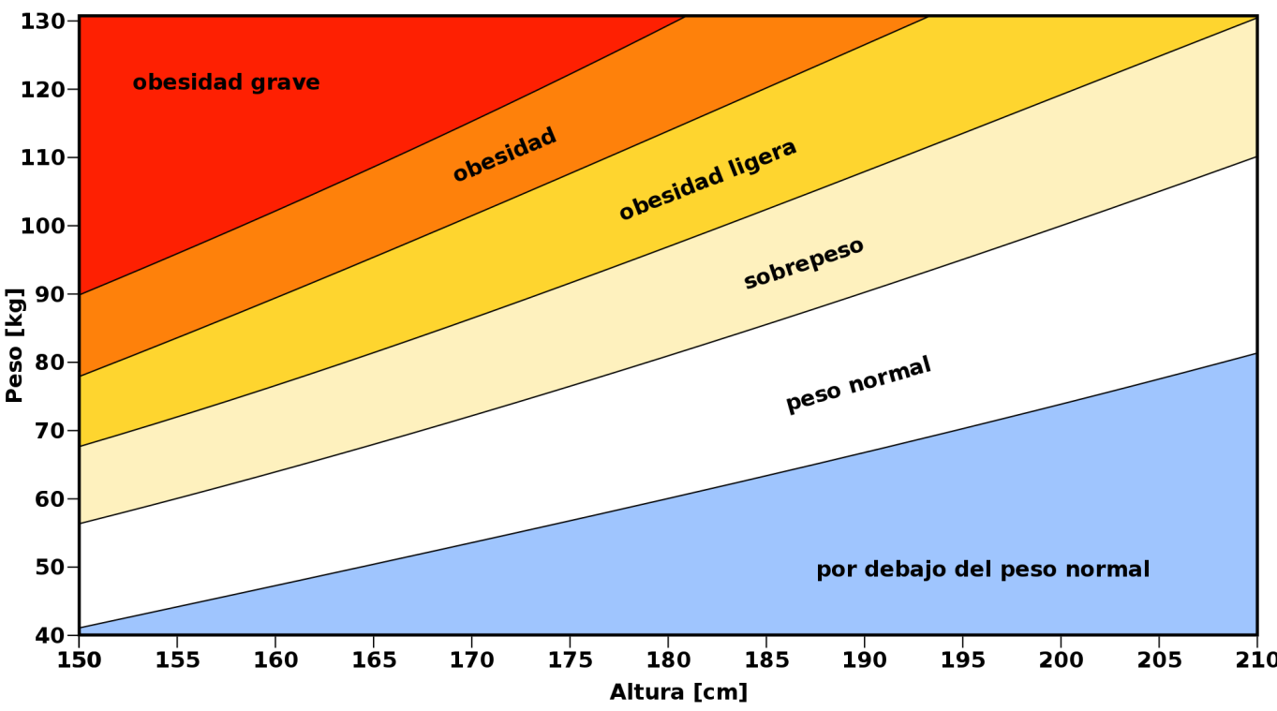
Clasificación de adultos respecto a su altura, peso e índice de masa corporal (IMC)

Figura 1.2
Japón (2004) | 3.0
Corea del Sur (2005) | 3.5
Suiza (2002) | 7.7
Noruega (2005) | 9.0
Austria (1999) | 9.1
Francia (2004) | 9.5
Italia (2005) | 9.9
Países Bajos (2005) | 10.7
Suecia (2005) | 10.7
Dinamarca (2005) | 11.4
Turquía (2002) | 12.0
Islandia (2002) | 12.4
Polonia (2004) | 12.5
Bélgica (2004) | 12.7
Portugal (1999) | 12.8
Irlanda (2002) | 13.0
España (2003) | 13.1
Alemania (2005) | 13.6
Finlandia (2005) | 14.1
Eslovaquia (2003) | 15.4
República Checa (2005) | 17.0
Canadá (2005) | 18.0
Luxemburgo (2005) | 18.6
Hungría (2003) | 18.8
Nueva Zelanda (2003) | 20.9
Australia (1999) | 21.7
Grecia (2003) | 21.9
Reino Unido (2005) | 23.0
México (2005) | 30.2
Estados Unidos (2004) | 32.2

Figura 1.3a
India | 1.4
Japón | 1.7
China | 2.0
Congo | 3.8
Francia | 6.2
Dinamarca | 7.4
Camerún | 10.2
Holanda | 11.0
Italia | 12.6
España | 15.4
Finlandia | 17.2
Brasil | 19.1
Colombia | 20.1
Canadá | 24.0
Cuba | 25.8
Chile | 32.0
México | 34.8
Estados Unidos | 42.0

Figura 1.3b
Congo | 0.3
India | 1.0
China | 1.9
Japón | 2.0
Camerún | 7.5
Francia | 7.8
Brasil | 9.1
Holanda | 10.1
Dinamarca | 10.3
Italia | 12.7
Colombia | 14.9
Cuba | 15.0
España | 15.3
Finlandia | 19.7
Chile | 19.9
Canadá | 24.6
México | 24.7
Estados Unidos | 36.0

Figura 1.4
 | Sobrepeso | Obesidad
Baja California | 22.7 | 19.0
Yucatán | 22.2 | 15.9
Tamaulipas | 23.0 | 15.0
Distrito Federal | 25.8 | 10.3
Baja California Sur | 18.4 | 17.5
Sinaloa | 17.7 | 13.3
Aguascalientes | 23.2 | 7.7
Campeche | 18.0 | 12.8
Estado de México | 21.7 | 9.1
Morelos | 17.8 | 10.6
Colima | 10.5 | 17.8
Nayarit | 13.2 | 14.3
Sonora | 19.1 | 8.0
Jalisco | 16.5 | 9.8
Coahuila | 15.9 | 10.2
Quintana Roo | 17.0 | 8.5
Nuevo León | 15.3 | 10.1
Veracruz | 14.2 | 10.9
Chihuahua | 12.6 | 10.5
Tabasco | 11.9 | 11.1
Durango | 15.2 | 7.2
Tlaxcala | 15.2 | 6.9
Querétaro | 16.0 | 6.0
San Luis Potosí | 16.1 | 5.7
Puebla | 14.7 | 7.1
Guanajuato | 11.4 | 9.3
Hidalgo | 13.5 | 4.6
Michoacán | 9.6 | 8.4
Chiapas | 13.0 | 4.9
Zacatecas | 9.4 | 7.9
Oaxaca | 10.2 | 7.0
Guerrero | 10.8 | 4.4

Figura 1.5
 | Sobrepeso | Obesidad
Campeche | 32.6 | 10.2
Tamaulipas | 27.2 | 15.2
Baja California Sur | 27.1 | 14.4
Quintana Roo | 26.9 | 12.4
Baja California | 26.6 | 11.0
Zacatecas | 26.1 | 11.5
Jalisco | 22.5 | 14.6
Michoacán | 23.2 | 13.6
Yucatán | 29.6 | 6.7
Coahuila | 21.8 | 14.2
Colima | 25.2 | 10.1
Sonora | 21.7 | 13.6
Distrito Federal | 24.3 | 10.8
Estado de México | 24.2 | 10.8
Guanajuato | 30.0 | 5.0
Nuevo León | 24.9 | 9.5
Chihuahua | 24.1 | 10.0
Aguascalientes | 24.4 | 9.7
Durango | 20.7 | 12.9
Morelos | 23.5 | 8.0
Tabasco | 22.2 | 8.3
Chiapas | 24.7 | 4.5
Hidalgo | 23.5 | 5.7
Veracruz | 23.6 | 4.7
Querétaro | 20.5 | 7.4
Tlaxcala | 21.9 | 5.5
Nayarit | 19.6 | 6.7
Oaxaca | 19.1 | 6.2
Puebla | 17.5 | 7.2
Sinaloa | 18.7 | 5.8
San Luis Potosí | 17.7 | 5.9
Guerrero | 15.1 | 8.2

Figura 1.6
 | Sobrepeso | Obesidad
Tamaulipas | 41.5 | 32.1
Baja California Sur | 43.5 | 28.2
Yucatán | 40.0 | 30.8
Quintana Roo | 39.5 | 31.2
Campeche | 43.9 | 26.6
Chihuahua | 45.0 | 25.3
Distrito Federal | 43.8 | 26.0
Nayarit | 45.9 | 23.7
Tabasco | 40.4 | 28.8
Estado de México | 43.2 | 25.8
Nuevo León | 40.7 | 28.3
Chiapas | 43.6 | 25.2
Durango | 46.0 | 22.2
Sinaloa | 43.5 | 24.6
Tlaxcala | 46.4 | 21.6
Michoacán | 41.7 | 26.1
Aguascalientes | 47.3 | 20.3
Sonora | 40.1 | 27.4
Veracruz | 45.7 | 21.8
Morelos | 45.3 | 21.0
Colima | 42.9 | 23.0
Querétaro | 44.0 | 21.9
San Luis Potosí | 46.1 | 19.7
Guerrero | 39.0 | 25.8
Baja California | 38.9 | 25.5
Guanajuato | 38.9 | 25.4
Jalisco | 40.2 | 23.5
Puebla | 45.6 | 17.7
Zacatecas | 41.1 | 19.4
Hidalgo | 40.7 | 19.1
Oaxaca | 40.4 | 18.7
Coahuila | 41.4 | 17.1

